상품제안서
락앤락 데일리 핸들 콜드컵 720ml | 상품코드: S44425

 |  |  |  |  |  |  | 02-713-8555 | www.synergygift.co.kr
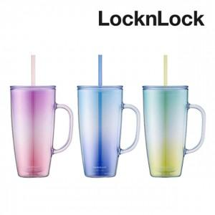

【상세/제작정보】

【인쇄/포장옵션】 | 레이저 / 포장지포장

【공급단가】 | 수량 | 30~ | 100~ | 300~ | 1,000~ | 3,000~
*VAT별도 | 단가 | 6,820원 | 6,450원 | 6,140원 | 5,980원 | 5,880원

【상품 URL】 | https://www.synergygift.co.kr:443/src/goods_detail.php?gdno=44425

